حول
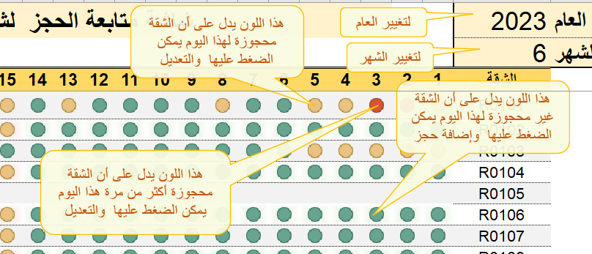
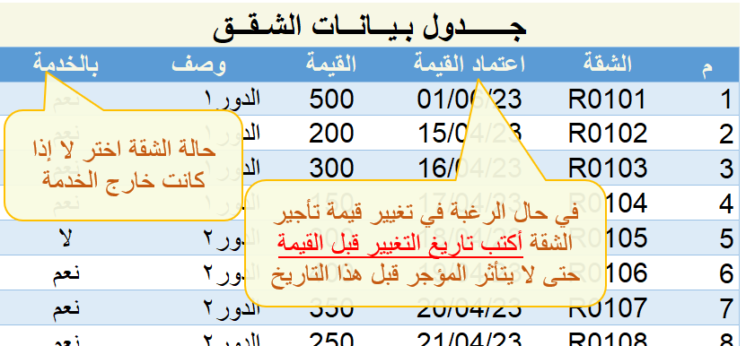
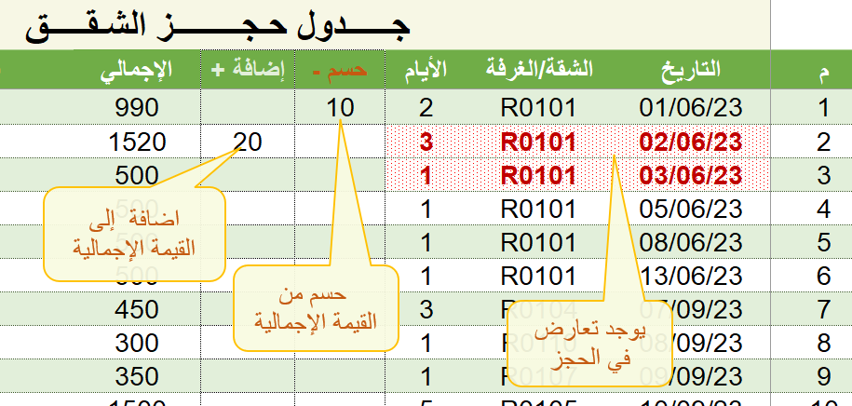
تأجير الشقق
المملكة العربية السعودية - الزلفي mamkt@hotmail.com الاصدار الأول 28 /11 /1444 هـ 2023/06/17
برنامج مجاني للشقق المفروشة والفنادق الصغيرة والمتوسطة

